แผ่น1
HTML
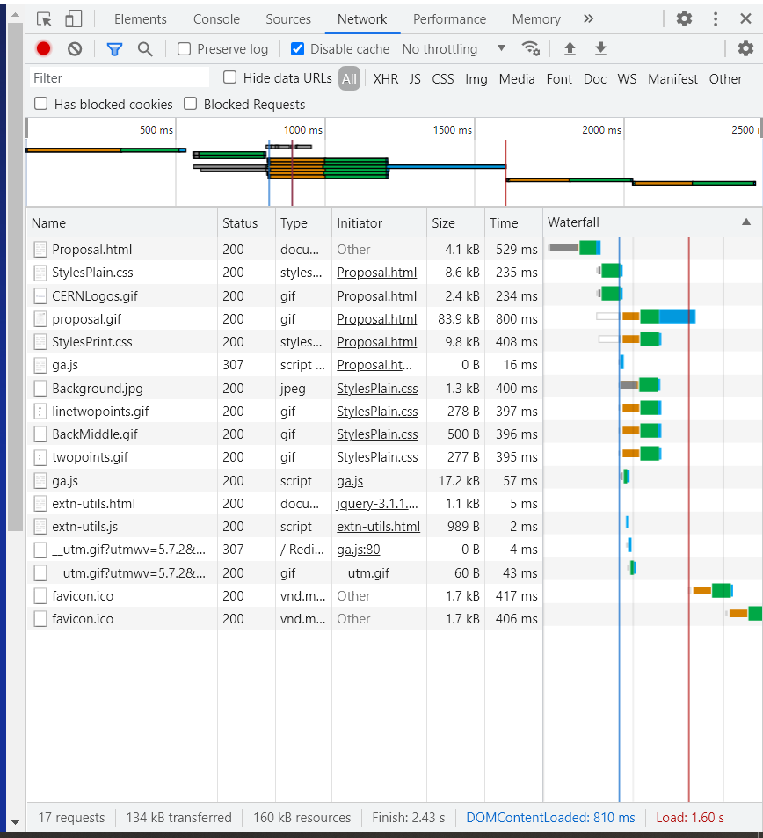
ลำดับ | เนื้อหา | Video | Slide | หมายเหตุ
1. | Lab1:HTTP 1. ทดสอบเข้า web : http://info.cern.ch/Proposal.html แล้วดูกระบวนการทำงานผ่าน Chrome Developer Tools - Networks | Lab1 | Lab1 | ทดสอบเข้า web : http://info.cern.ch/Proposal.html แล้วดูกระบวนการทำงานผ่าน Chrome Developer Tools - Networks เปิด More Tools => Developer Tools Ctrl+Shift+I
2. | Lab2 : การหาข้อมูล Tag 1. ค้นหาข้อมูลว่าแท็ก <!doctype> มีหน้าที่อะไร? (5 นาที) 2. ถ้าอยากให้มี tooltip ใน tag นั้นต้องใช้ attribute ใด? (3นาที) *tooltip คือข้อความเล็กๆ ที่แสดงเมื่อเลื่อน mouse ไปวางบนบริเวณที่ระบุ 3. แท็ก <b>, <i> ต่างจาก <strong>, <em> หรือไม่ อย่างไร? (5 นาที) 4. หา tag ที่สามารถแสดงข้อความกลับหลังได้ เช่น โปรแกรมเมอร์ แสดงเป็น ร์อมเมรกแรปโ |  | Lab2 | 1. มันมีหน้าที่ประกาศว่า browser จะได้ document type อะไร 2. title ตัวอย่าง <p title="About W3Schools">W3Schools is a web developer's site.</p> 3. <b> กับ <i> ใช้เพื่อนำสายตาการมอง โดยไม่ได้เน้นหรือให้ความสำคัญกับข้อมูล ซึ่งในกรณีของ search engine จะมองเห็นเป็นข้อความธรรมดา <strong> กับ <em> ใช้ในการให้ความสำคัญของข้อมูล หรือคำ ๆ นั้น ซึ่งปัจจุบัน <em> จะเป็นการเน้น stress ของภาษา 4. <bdo dir="rtl">hello</bdo>
3. | Lab3 : Form 1. ทำแบบฟอร์มสั่ง pizza ดังรูป (https://opentechschool.github.io/python-flask/core/forms.html) |  | Lab3
4. | Homework1 1. สร้างหน้า index.html เป็น homepage - มีภาพที่แสดงความเป็นตัวเอง และ motto ประจำตัว - มี link เข้าสู่หน้า profile และ friend 2. สร้างหน้า profile.html เพื่อแสดงประวัติตัวเอง - มีรูปตัวเอง / avatar และข้อมูลเบื้องต้น เช่น - ชื่อ-นามสกุล,​ ชื่อเล่น, ชื่อกลุ่ม,​ ภูมิลำเนา, - ความถนัด, งานอดิเรกที่ชอบ (ให้มีภาพประกอบด้วย) - มี link ไปยัง 2 หน้าที่เหลือ (index.html + friends.html) 3. สร้าง friends.html เพื่อแสดงรายชื่อเพื่อนใน codecamp#5 ทั้งหมด - ชื่อ-นามสกุล,​ ชื่อเล่น,เลขที่, ชื่อกลุ่ม,​ เบอร์โทร, site(github.io) - มี link ไปยัง 2 หน้าที่เหลือ (index.html + profile.html) 4. เมื่อเรียบร้อยแล้ว ให้ส่ง web site นี้ขึ้น github.io ของตัวเอง |  | Homework1
5. | Homework2 ให้สร้าง form ชื่อ booking.html โดยมีหน้าตาดังรูป |  | Homework2 | Note : 1. ห้ามใช้ Bootstrap 2. สนใจเฉพาะส่วนที่วงสีแดง 3. upload ขึ้น github.io
6. | Homework3 ให้สร้าง phonebook.html ในแบบ responsive เพื่อสร้างเป็นสมุดโทรศัพท์บน smart phone โดยส่งไฟล์ไว้ที่ github.io ใช้ web browser บน smartphone เข้าไปที่ url <ชื่อ user>.github.io/phonebook.html |  | Homework3

